Worksheet
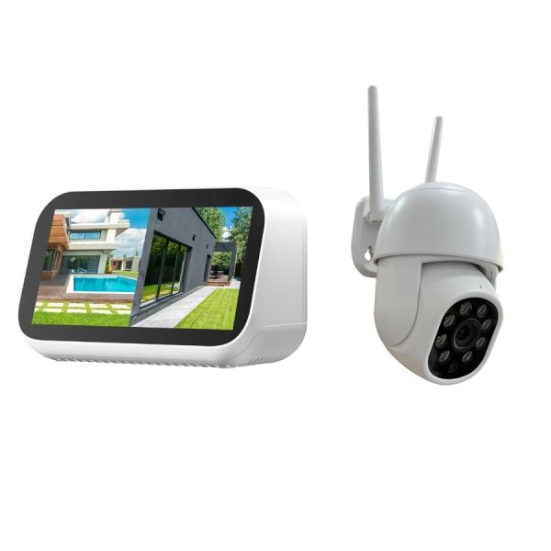
Technaxx Mini Überwachungskamera-Set mit Touchscreen TX-389

Artikelnummer | 5439 |  | VE | 24
EAN | 4260101733054 |  | Stück pro Palette | Keine Angabe
Zollnummer | 85258100 |  | Lagen Pro Palette | Keine Angabe

Abmessungen - Artikel
Länge(cm) | Breite(cm) | Höhe(cm) | Gewicht(g)
12 | 8 | 7 | 200

Abmessungen - Artikelverpackung
Länge(cm) | Breite(cm) | Höhe(cm) | Leergewicht(g) | Gewicht(g) Artikel+Verpackung
30 | 18 | 12 | 188 | 1082

Abmessungen - VE Karton (Masterkarton)
Länge(cm) | Breite(cm) | Höhe(cm) | Gewicht(g)
60.5 | 51 | 39.5 | 16500

Verpackung - Bestandteile
Rest Zubehör (g) | Papier/Pappe (g) | Styropor (g) | Kunstst. Hohlkörper(g) | Kunstst. Folien(g) | Materialverbunde (g)
0 | 170 | 25 | 0 | 2 | 0

Weiterführende Informationen
Technaxx Reseller Portal

